예시(참고)
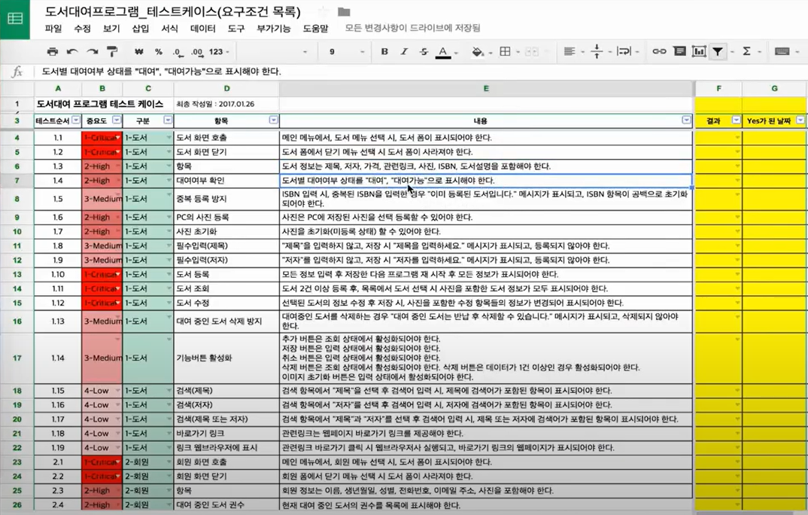
8219ㅏㅣ

